상품제안서
모락 프로토 C타입 5in1 멀티허브 | 상품코드: S43150

 |  |  |  |  |  |  | 02-713-8555 | www.synergygift.co.kr
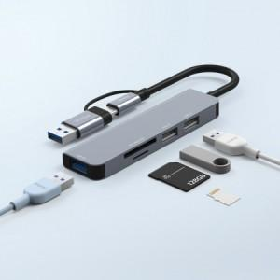 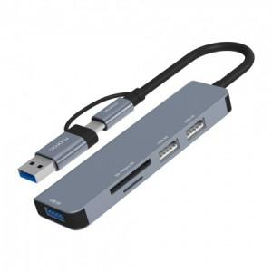

【상세/제작정보】

【인쇄/포장옵션】 | 실크, 레이저 / 포장불가능

【공급단가】 | 수량 | 50~ | 100~ | 300~ | 1,000~ | 3,000~
*VAT별도 | 단가 | 9,360원 | 8,850원 | 8,420원 | 8,200원 | 8,060원

【상품 URL】 | https://www.synergygift.co.kr:443/src/goods_detail.php?gdno=43150

